上水道
水道料金簡易計算シート
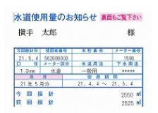
① メーターの口径を選択してください。
 | メーター口径 | 50 | mm
 | ※メーター口径は検針票に記載されています。

② 使用水量を入力してください。↓
 | ひと月あたりの 使用水量 | 101 | ㎥

 | 使用料
 | 基本料金 | 9,800 | 円
 | 従量料金 | 24,750 | 円
 | 消費税 （10％） | 3,455 | 円
 | 合計 | 38,005 | 円

 |  | 《お問合せ》 | 横手市上下水道部経営管理課 | 電話 0182-35-2251
 |  |  | 横手市水道お客様センター | 電話 0182-32-2758

下水道
下水道使用料(※１)簡易計算シート
※１ 公共下水道、集落排水施設使用料など

① 使用水量を入力してください。↓
 | ひと月あたりの 使用水量 | 9 | ㎥

 | 使用料
 | 基本料金 | 700 | 円
 | 従量料金 | 560 | 円
 | 消費税 （10％） | 126 | 円
 | 合計 | 1,386 | 円

【参考】メーター使用料 （消費税含む）
注： 地下水など利用しているため、メーターを設置
している方は、右の表にあるメーター使用料が
加算されます。 ※設置口径による
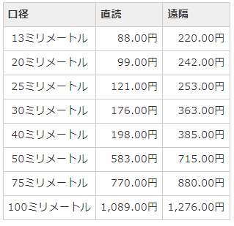

 |  | 《お問合せ》 | 横手市上下水道部経営管理課 | 電話 0182-35-2251
 |  |  | 横手市水道お客様センター | 電話 0182-32-2758

